상품제안서
[마크버디] 맥세이프 보조배터리 5000mAh_고속 유무선 듀얼충전 | 상품코드: F28478

 |  |  |  |  |  |  | 02-412-0044 | www.easy1.co.kr
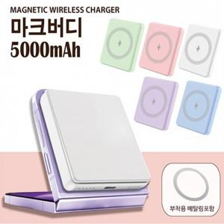

【상세/제작정보】

【인쇄/포장옵션】 | 레이저, 풀칼라 / 포장지포장

【공급단가】 | 수량 | 100~ | 300~ | 500~ | 1,000~ | 3,000~
*VAT별도 | 단가 | 15,600원 | 15,340원 | 14,950원 | 14,690원 | 14,300원

【상품 URL】 | http://www.easy1.co.kr/src/goods_detail.php?gdno=28478

